Table 1

BOLETÍN ESTADÍSTICO ANUAL ENERO - DICIEMBRE 2015
ENERO, 2016.
Í N D I C E
I. Resumen II. Boletín Estadístico Tabla N° 1: Resumen de Casos por Región, según tipo de imputado. Tabla N° 2: Resumen de Delitos por Región, según tipo de imputado. Tabla N° 3: Delitos ingresados por categoría de delitos y tipo de imputado. Tabla N°3.1.: Delitos ingresados por imputados conocidos por región y categoría de delitos. Tabla N°3.2.: Delitos ingresados por imputados desconocidos por región y categoría de delitos. Tabla N° 4: Delitos terminados por categoría de delitos y tipo de imputado. Tabla N°4.1.: Delitos terminados por imputados conocidos por región y categoría de delitos. Tabla N°4.2.: Delitos terminados por imputados desconocidos por región y categoría de delitos. Tabla N° 5: Imputados ingresados según identidad y por región. Tabla N°5.1.: Imputados según identidad por región y categoría de delitos. Tabla N°5.2.: Imputados conocidos por región y categoría de delitos, según ACD. Tabla N° 6: Términos aplicados por tipo de imputado. Tabla N°6.1.: Términos aplicados por región. Tabla N°6.2.: Términos aplicados por región y categoría de delitos. Tabla N°6.3.: Términos aplicados a imputados conocidos por región. Tabla N°6.4.: Términos aplicados a imputados desconocidos por región. Tabla N°6.5.: Términos aplicados por región a imputado conocido con ACD. Tabla N°6.6.: Términos aplicados por región a imputado conocido sin ACD. Tabla N°6.7.: Términos aplicados por categoría de delitos a imputados conocidos con ACD. Tabla N°6.8.: Términos aplicados por categoría de delitos a imputados conocidos sin ACD. Tabla N°6.9.: Términos aplicados por categoría de delitos a imputados desconocidos. Tabla N°6.10.: Penas aplicadas a Imputados condenados llevados a ACD por región y tipo. Tabla N°6.11.: Penas aplicadas a Imputados condenados llevados sin ACD por región y tipo. Tabla N° 7: Tiempos promedio de tramitación (en días) por región y categoría de delitos. Tabla N° 8: Juicios orales realizados por región. Tabla N° 8.1.: Juicios orales po

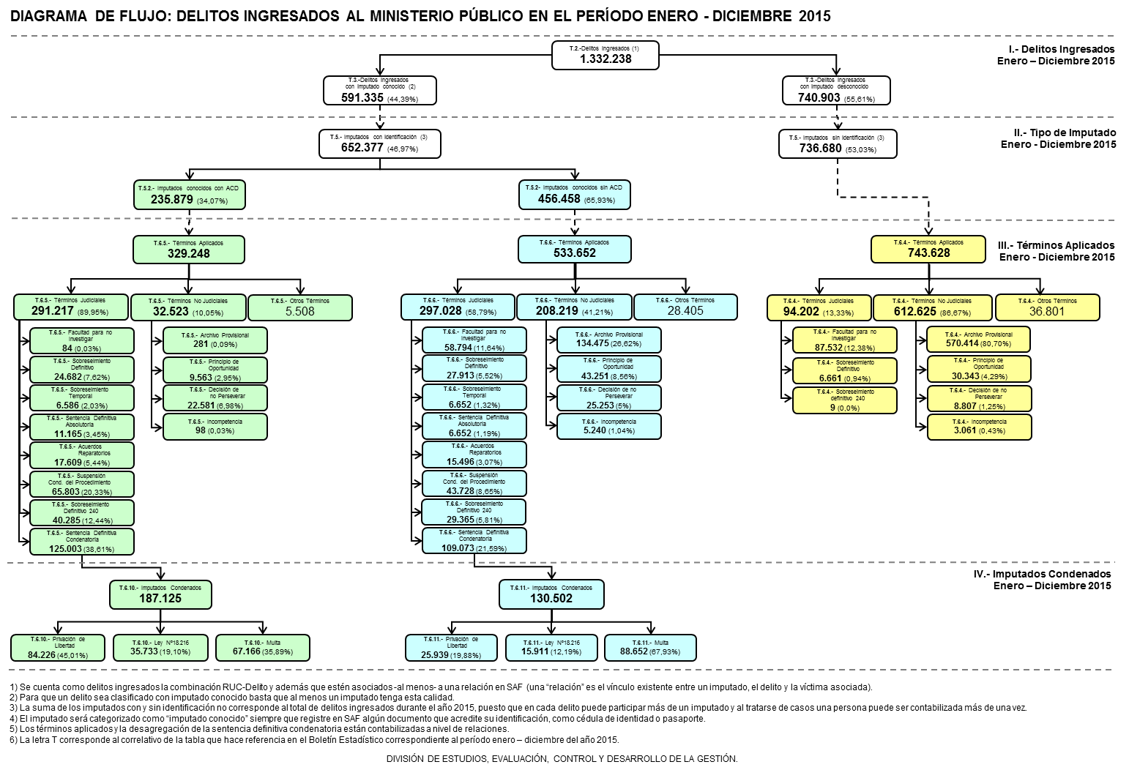
I. Resumen

II. Boletín Estadístico
Tabla N°1: Resumen de Casos por Región, según tipo de imputado. Período: 01 enero 2015 - 31 diciembre 2015
REGIÓN | CASOS
 | INGRESOS |  |  | TÉRMINOS(1) |  |  | % TÉRMINOS SEGÚN IMPUTADO
 | Imputado conocido (IC) | Imputado desconocido (ID) | Total | Imputado conocido (IC) | Imputado desconocido (ID) | Total | Imputado conocido (IC) | Imputado desconocido (ID)
I | 18,854 | 16,446 | 35,300 | 19,686 | 16,500 | 36,186 | 104.41% | 100.33%
II | 27,863 | 29,037 | 56,900 | 28,911 | 27,457 | 56,368 | 103.76% | 94.56%
III | 11,725 | 12,097 | 23,822 | 13,523 | 12,144 | 25,667 | 115.33% | 100.39%
IV | 21,622 | 26,021 | 47,643 | 25,838 | 24,852 | 50,690 | 119.50% | 95.51%
V | 65,445 | 75,270 | 140,715 | 75,076 | 74,986 | 150,062 | 114.72% | 99.62%
VI | 33,390 | 30,020 | 63,410 | 39,757 | 28,630 | 68,387 | 119.07% | 95.37%
VII | 30,809 | 33,229 | 64,038 | 36,524 | 29,661 | 66,185 | 118.55% | 89.26%
VIII | 54,225 | 80,808 | 135,033 | 63,068 | 77,622 | 140,690 | 116.31% | 96.06%
IX | 29,207 | 38,466 | 67,673 | 33,101 | 38,632 | 71,733 | 113.33% | 100.43%
X | 28,327 | 28,157 | 56,484 | 31,964 | 27,330 | 59,294 | 112.84% | 97.06%
XI | 4,910 | 4,181 | 9,091 | 6,040 | 4,357 | 10,397 | 123.01% | 104.21%
XII | 5,224 | 5,201 | 10,425 | 6,818 | 4,909 | 11,727 | 130.51% | 94.39%
XIV | 12,207 | 12,386 | 24,593 | 14,247 | 11,836 | 26,083 | 116.71% | 95.56%
XV | 11,482 | 8,332 | 19,814 | 10,978 | 7,793 | 18,771 | 95.61% | 93.53%
RM CENTRO NORTE | 62,736 | 105,507 | 168,243 | 72,824 | 103,806 | 176,630 | 116.08% | 98.39%
RM ORIENTE | 40,091 | 98,082 | 138,173 | 51,074 | 93,882 | 144,956 | 127.40% | 95.72%
RM OCCIDENTE | 44,823 | 64,638 | 109,461 | 51,520 | 64,532 | 116,052 | 114.94% | 99.84%
RM SUR | 50,576 | 67,132 | 117,708 | 52,953 | 59,362 | 112,315 | 104.70% | 88.43%
TOTAL NACIONAL | 553,516 | 735,010 | 1,288,526 | 633,902 | 708,291 | 1,342,193 | 114.52% | 96.36%
(1) Se consideran los términos aplicados durante el año en curso, independiente de la fecha de recepción. Nota 1: Un imputado será categorizado como 'Imputado conocido' siempre que exista un registro SAF de algún documento que acredite su identificación, como Cédula de Identidad o Pasaporte. A su vez, se hablará de un 'Caso con imputado Conocido' cuando al menos uno de estos sujetos (imputados) tenga esta categoría.
Nota 2: El porcentaje de término para los imputados conocidos se calcula como el cuociente entre los casos terminados con imputado conocido y los casos ingresados con imputado conocido, de igual manera para los imputados desconocidos. Fuente: Información obtenida del SAF.
Tabla N°2: Resumen de Delitos por Región, según tipo de imputado. Período: 01 enero 2015 - 31 diciembre 2015

